상품제안서
NEW 차량용 디퓨져 50ml*2 | 상품코드: S39393

 |  |  |  |  |  |  | 02-713-8555 | www.synergygift.co.kr
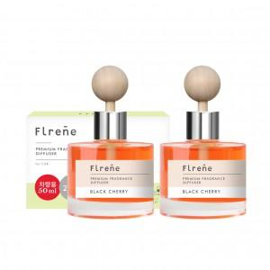

【상세/제작정보】 | <p><span style="font-size: 14pt;">※ 100개 미만 주문 불가한 제품입니다.</span></p>

【인쇄/포장옵션】 | 스티커 / 포장불가능

【공급단가】 | 수량 | 100~ | 300~ | 500~ | 1,000~ | 3,000~
*VAT별도 | 단가 | 6,730원 | 6,630원 | 6,470원 | 6,210원 | 5,950원

【상품 URL】 | https://www.synergygift.co.kr:443/src/goods_detail.php?gdno=39393

